2021_03_data
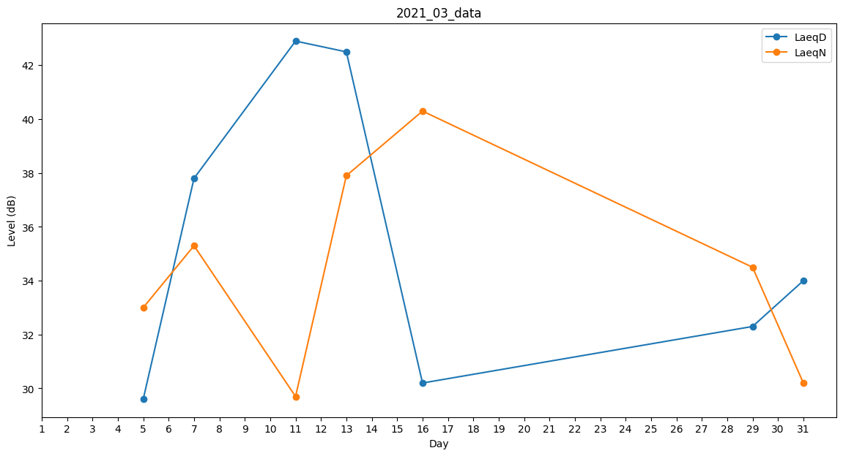
Day | LaeqD | LaeqN
1 | 0 | 0
2 | 34.3 | 0
3 | 0 | 36
4 | 0 | 29.7
5 | 29.6 | 33
6 | 0 | 0
7 | 37.8 | 35.3
8 | 0 | 0
9 | 0 | 0
10 | 0 | 0
11 | 42.9 | 29.7
12 | 0 | 0
13 | 42.5 | 37.9
14 | 42.3 | 0
15 | 0 | 0
16 | 30.2 | 40.3
17 | 0 | 37
18 | 0 | 33.2
19 | 0 | 35.3
20 | 0 | 0
21 | 0 | 33.2
22 | 0 | 37.2
23 | 0 | 35.7
24 | 0 | 29.7
25 | 41.8 | 0
26 | 42.2 | 0
27 | 42.5 | 0
28 | 0 | 33.2
29 | 32.3 | 34.5
30 | 0 | 0
31 | 34 | 30.2

